TARIF HT 2025
 |  |  |  |  |  |  | TARIFS HT SEPTEMBRE 2025

 | PRÉPARATION DES SUPPORTS |  |  |  |  |  |  |  |  |  | % A APPLIQUER | 0% | Peinture

 |  |  | PRIMAIRE UNIVERSEL BLANC |  |  |  |  |  |  |  |  | 0% | Papier Peint | 0% | Papier peint Ananbo max -40%
 |  |  | Fonds très poreux, non poreux & bois intérieurs

 |  |  | Ref. |  | Boitage | Prix HT | Rendement moyen en 1 couche |  |  | Prix HT m²/couche |  | 0% | Outillage max -40%

 |  |  | PUNTC005 |  | 0,5l | 19.92 € | 5.50 |  | m² | 3.62 €
 |  |  | PUNTC010 |  | 1l | 33.25 € | 11.00 |  | m² | 3.02 €
 |  |  | PUNTC025 |  | 2,5l | 70.75 € | 27.50 |  | m² | 2.57 €
 |  |  | PUNTC050 |  | 5l | 124.92 € | 55.00 |  | m² | 2.27 €
 |  |  | PUNTC100 |  | 10l | 224.92 € | 110.00 |  | m² | 2.04 €

 |  |  | PRIMAIRE UNIVERSEL TEINTÉ TONS CLAIRS & TONS FONCÉS (TC & TF)
 |  |  | Fonds très poreux, non poreux & bois intérieurs

 |  |  | Ref. |  | Boitage | Prix HT | Rendement moyen en 1 couche |  |  | Prix HT m²/couche

 |  |  | PUN005 |  | 0,5l | 24.92 € | 5.50 |  | m² | 4.53 €
 |  |  | PUN010 |  | 1l | 41.58 € | 11.00 |  | m² | 3.78 €
 |  |  | PUN025 |  | 2,5l | 87.42 € | 27.50 |  | m² | 3.18 €
 |  |  | PUN050 |  | 5l | 158.25 € | 55.00 |  | m² | 2.88 €
 |  |  | PUN100 |  | 10l | 291.58 € | 110.00 |  | m² | 2.65 €

 | OUTILLAGE CONSEILLÉ

 |  |  |  |  |  |  |  |  | Compatible avec Pistolet Airless

 | Brosse à réchampir triangulaire 23mm |  | Mini manchon 120mm microfibre 10mm |  |  | Manchon 180mm microfibre 10mm
 | Ref . 4012407 | 5.83 € | Ref . 4012404 |  | 2.75 € | Ref . 4012403 | 6.00 €

 | TEINTES NECESSITANT L'APPLICATION PRÉALABLE D'UN PRIMAIRE UNIVERSEL TEINTÉ Afin de garantir la qualité et la profondeur de teinte qui caractérisent les peintures Ressource; certaines d'entre elles nécéssitent au préalable l'application du Primaire Universel teinté à la couleur choisie COLLECTION RESSOURCE R002 R011 R014 R019 R025 R026 R054 R073 R076 R082 R089 R101 R121 R132 R133 R145 R152 R172 R176 R182 R182 R188 R196 R199 R201 R220 R235 R244 R250 R254 R256 R257 R258 R264 R265 R267 R269 R270 R273 R275 R277 R279 R281 R281 R287 R289 R290 R291 R295 R298 R307 R308 R310 R313 R320 R326 R329 R331 R341 R349 R374 R375 R376 R382 R387 R388 R391 R394 R404 R406 R409 R419 R420 R422 R431 R432 R433 R442 R451 R455 R461 R463 R464 R466 R473 R476 R477 R480 R481 R490 R492 R495 R496 R499 R503 R509 R512 R513 R522 R546 R547 R548 R552 R559 R567 R582 R586 R588 R596 R601 R613 R615 R616 R630 R641 R642 R670 R671 R673 R675 R677 R679 R680 R681 R713 R719 R720 R726 R732 R745 R745 R755 R760 R763 R768 R771 R781 R787 R810 R811 R829 R843 R845 R865 R869 R890 R906 R911 R912 R919 R942 R943 R944 R948 R961 R965 R974 R976 R983 PRIMAIRE UNIVERSEL TONS CLAIRS : R288 R347 R389 R390 R411 COLLECTION COULEURS DE CHAUX MAISON DE VACANCES (équivalences CHAUX) eqRMDV14 eqRMDV26 eqRMDV27 eqRMDV30 eqRMDV31 eqRMDV32 eqRMDV33 eqRMDV34 eqRMDV37 eqRMDV46 eqRMDV47 eqRMDV62 eqRMDV63 eqRMDV64 eqRMDV67 eqRMDV69 PRIMAIRE UNIVERSEL TONS CLAIRS : eqRMDV66 COLLECTION COULEURS D'ENDUIT ROMAIN (équivalences ENDUIT ROMAIN) eqER01 eqER05 eqER06 eqER08 eqER09 eqER33 eqER34 eqER36 eqER40 eqER41 eqER43 eqER44 eqER52 eqER56 eqER60 eqER66 COLLECTION ANTOINETTE P
 | PRÉPARATION DES SUPPORTS |  |  |  |  |  | TARIFS HT SEPTEMBRE 2025

 |  |  | SOUS-COUCHE TRAVAUX COURANTS
 |  |  | Placoplâtres & anciennes peintures

 |  |  | Ref. |  | Boitage | Prix HT | Rendement moyen en 1 couche |  |  | Prix HT m²/couche

 |  |  | SCTRACOU025 |  | 2,5l | 54.83 € | 25.00 |  | m² | 2.19 €
 |  |  | SCTRACOU100 |  | 10l | 170.42 € | 100.00 |  | m² | 1.70 €

 |  |  | SUPERPRIMER
 |  |  | Supports difficiles, bloqués ou lisses (faïence, supports laqués…)

 |  |  | Ref. |  | Boitage | Prix HT | Rendement moyen en 1 couche |  |  | Prix HT m²/couche

 |  |  | SUPERPRIMER005 |  | 0,5l | 28.67 € | 5.50 |  | m² | 5.21 €
 |  |  | SUPERPRIMER025 |  | 2,5l | 120.75 € | 27.50 |  | m² | 4.39 €

 | OUTILLAGE CONSEILLÉ

 |  |  |  |  |  |  |  |  | Compatible avec Pistolet Airless

 | Brosse à réchampir triangulaire 23mm |  | Mini manchon 120mm microfibre 10mm |  |  | Manchon 180mm microfibre 10mm
 | Ref . 4012407 | 5.83 € | Ref . 4012404 |  | 2.75 € | Ref . 4012403 | 6.00 €

 |  |  | IMPRESSION SOLVANTÉE
 |  |  | Fonds douteux, poudreux, farinants et bois tanniques

 |  |  | Ref. |  | Boitage | Prix HT | Rendement moyen en 1 couche |  |  | Prix HT m²/couche

 |  |  | IMPSOL010 |  | 1l | 32.83 € | 12.50 |  | m² | 2.63 €
 |  |  | IMPSOL025 |  | 2,5l | 72.42 € | 31.25 |  | m² | 2.32 €
 |  |  | IMPSOL120 |  | 12l | 275.00 € | 150.00 |  | m² | 1.83 €

 | OUTILLAGE CONSEILLÉ

 |  |  |  |  |  |  |  |  | Compatible avec Pistolet Airless

 | Petite brosse à réchampir glycero |  | Mini manchon 120mm microfibre 10mm |  |  | Manchon 180mm microfibre 10mm
 | Ref . 4016025 | 5.58 € | Ref . 4012404 |  | 2.75 € | Ref . 4012403 | 6.00 €

 |  |  |  |  |  |  | TARIFS HT SEPTEMBRE 2025

 | PEINTURES INTÉRIEURES

 |  |  | MAT PLAFOND

 |  |  | Ref. |  | Boitage | Prix HT | Rendement moyen en 2 couches |  |  | Prix HT m²/couche

 |  |  | MPHBL025 |  | 2,5l | 68.63 € | 12.50 |  | m² | 2.75 €
 |  |  | MPHBL050 |  | 5l | 113.34 € | 25.00 |  | m² | 2.27 €
 |  |  | MPHBL100 |  | 10l | 212.50 € | 50.00 |  | m² | 2.13 €

 |  |  |  |  | PRIX FINI POSÉ à partir de : 1 couche de Primaire Universel 2 couches de Mat Plafond |  |  |  | 6,29 € HT/m²

 | DISPONIBLE DANS LES TEINTES BLANCS & BLANCS CASSÉS R015 R056 R079 R086 R095 R111 R128 R153 R187 R212 R215 R238 R245 ANB01 ANB02 HEJU01 HEJU02 SL01 SL02 SL04

 | OUTILLAGE CONSEILLÉ

 |  |  |  |  |  |  |  |  | Compatible avec Pistolet Airless

 | Brosse à réchampir triangulaire 23mm |  | 2 mini manchons antigoutte 100mm microfibre 12mm |  |  | Manchon antigoutte 180mm microfibre 12mm
 | Ref . 4012407 | 5.83 € | Ref . 4012406 |  | 2.00 € | Ref . 4012405 | 4.67 €

 |  |  | MAT POUDRÉ |  |  |  |  | POT TESTEUR 100ml |  | 7.50 €

 |  |  | Ref. |  | Boitage | Prix HT | Rendement moyen en 2 couches |  |  | Prix HT m²/couche

 |  |  | MPO005 |  | 0,5l | 23.58 € | 3.50 |  | m² | 3.37 €
 |  |  | MPO010 |  | 1l | 38.50 € | 7.00 |  | m² | 2.75 €
 |  |  | MPO025 |  | 2,5l | 83.25 € | 17.50 |  | m² | 2.38 €
 |  |  | MPO050 |  | 5l | 145.83 € | 35.00 |  | m² | 2.08 €
 |  |  | MPO100 |  | 10l | 270.00 € | 70.00 |  | m² | 1.93 €

 |  |  |  |  | PRIX FINI POSÉ à partir de : 1 couche de Primaire Universel 2 couches de Mat Poudré |  |  |  | 5,89 € HT/m²
 | DISPONIBLE DANS TOUTES LES TEINTES

 |  |  | MAT SOYEUX

 |  |  | Ref. |  | Boitage | Prix HT | Rendement moyen en 2 couches |  |  | Prix HT m²/couche

 |  |  | MSO005 |  | 0,5l | 27.58 € | 4.00 |  | m² | 3.45 €
 |  |  | MSO010 |  | 1l | 48.33 € | 8.50 |  | m² | 2.84 €
 |  |  | MSO025 |  | 2,5l | 113.33 € | 21.00 |  | m² | 2.70 €
 |  |  | MSO050 |  | 5l | 205.34 € | 42.50 |  | m² | 2.42 €
 |  |  | MSO100 |  | 10l | 358.33 € | 85.00 |  | m² | 2.11 €

 |  |  |  |  | PRIX FINI POSÉ à partir de : 1 couche de Primaire Universel 2 couches de Mat Soyeux |  |  |  | 6,26 € HT/m²
 | DISPONIBLE DANS TOUTES LES TEINTES

 | PEINTURES INTÉRIEURES |  |  |  |  |  | TARIFS HT SEPTEMBRE 2025
...
 |  |  | ATTENTION : | La sous-couche Yves Klein® est INDISPENSABLE pour obtenir toute la puissance de la teinte.
 |  |  |  | Pour un résultat optimal, merci de vous référer à la fiche technique.

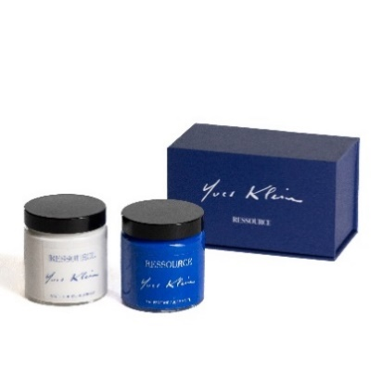
 |  |  | KIT POTS ÉCHANTILLONS SOUS COUCHE & FINITION YVES KLEIN®

 |  |  | Ref. |  | Boitage | Prix HT

 |  |  | YKCOF001X2 |  | 2 x 100ml | 19.25 €

 |  |  | SOUS COUCHE YVES KLEIN®

 |  |  | Ref. |  | Boitage | Prix HT

 |  |  | YKSC010 |  | 1l | 31.67 €
 |  |  | YKSC025 |  | 2,5l | 74.17 €

 | 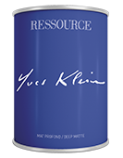 |  | MAT PROFOND YVES KLEIN®

 |  |  | Ref. |  | Boitage

 |  |  | YKMATPRO010 |  | 1l
 |  |  | YKMATPRO025 |  | 2,5l

 |  |  |  |  | PRIX FINI POSÉ à partir de : 1 couche de sous-couche Yves Klein® 2 couches de Mat Profond Yves Klein®
...
 |  |  | ADDITIF POUR CHAUX (150ml pour 3l de Peinture à la Chaux)
 | Retrouvez le tableau de préconisation en annexe de ce tarif |  | Recommandé pour un rendu plus subtil des teintes moyennes à foncées et pour les applications à plus de 20°C.

 |  |  | Ref. |  | Boitage | Prix HT

 |  |  | ADDCHATIR150 |  | 150ml | 12.75 €

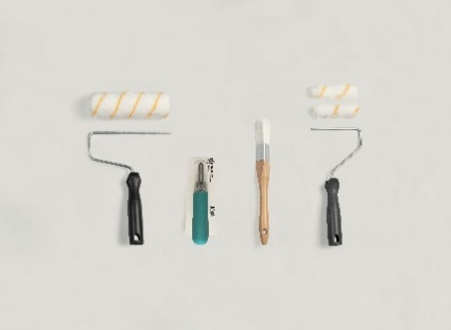
 |  |  | Le kit contient :
 |  |  | Ref. 4017413 Monture 180mm
 |  |  | Ref. 4017405 Manchon antigoutte 180mm microfibre 12mm
 |  |  | Ref. 4012414 Mini monture 120 mm
 |  |  | Ref. 4012406 2 mini manchons antigouttes 100mm microfibre 12mm
 |  |  | Ref. 4012407 Brosse à réchampir triangulaire spéciale aqueuse 23 mm
 |  |  | Ref. 4054001 Lisseuse plastique Taille M

 | Kit Outillage Chaux Lissée
 | Ref. KITCL | 30.25 €

 | PEINTURES À EFFETS
...
 | Mini manchon 120mm microfibre 10mm |  | Manchon 180mm microfibre 10mm |  |  | Platoir inox spécial chaux Taille S
 | Ref . 4012404 | 2.75 € | Ref . 4012403 |  | 6.00 € | Ref . 4054003

 |  |  | ADDITIF POUR CHAUX (150ml pour 3l de Peinture à la Chaux)
 | Retrouvez le tableau de préconisation en annexe de ce tarif |  | Recommandé pour un rendu plus subtil des teintes moyennes à foncées et pour les applications à plus de 20°C.

 |  |  | Ref. |  | Boitage | Prix HT

 |  |  | ADDCHATIR150 |  | 150ml | 12.75 €

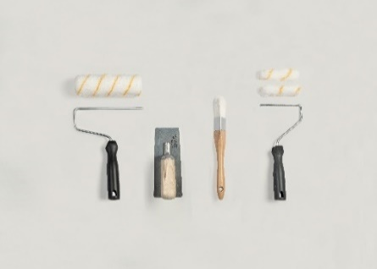
 |  |  | Le kit contient :
 |  |  | Ref. 4017413 Monture 180mm
 |  |  | Ref. 4017405 Manchon antigoutte 180mm microfibre 12mm
 |  |  | Ref. 4012414 Mini monture 120 mm
 |  |  | Ref. 4012406 2 mini manchons antigouttes 100mm microfibre 12mm
 |  |  | Ref. 4012407 Brosse à réchampir triangulaire spéciale aqueuse 23 mm
 |  |  | Ref. 4054003 Platoir inox spécial chaux Taille S

 | Kit Outillage Chaux Ferrée
 | Ref. KITCF | 51.17 €

 | PEINTURES À EFFETS
...
 | Lisseuse inox spéciale Enduit Taille M |  | Grattoir Spécial Enduit
 | Ref . 4054002 | 22.92 € | Ref . 4015001 |  | 4.75 €

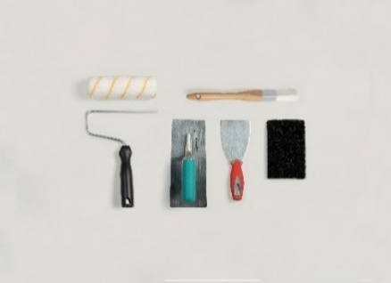
 |  |  | Le kit contient :
 |  |  | Ref. 4012407 Brosse à réchampir triangulaire spéciale aqueuse 23 mm
 |  |  | Ref. 4017413 Monture 180mm
 |  |  | Ref. 4017405 Manchon antigoutte 180mm microfibre 12mm
 |  |  | Ref. 4018049 Couteau à enduire inox 8cm
 |  |  | Ref. 4054002 Lisseuse inox spéciale enduits Taille M
 |  |  | Ref. 4015001 Grattoir spécial enduit

 | Kit Outillage Enduit Chaux Fine
 | Ref. KITECF | 50.00 €

 | PEINTURES À EFFETS
...
 |  |  | Ref. |  | Boitage | Prix HT | Rendement moyen en 1 couche

 |  |  | ERO030 |  | 3l | 59.83 € | 6.75
 |  |  | ERO100 |  | 10l | 161.25 € | 22.50

 | OUTILLAGE CONSEILLÉ
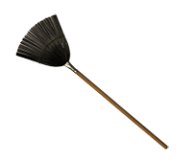

 | Lisseuse inox spéciale enduit Taille M |  | Peigne à effets Structure et Empreinte
 | Ref . 4054002 | 22.92 € | Ref . 4079001 |  | 13.75 €

 |  |  | ETAPE 4 |  | FINITION EFFET IRISÉ

 |  |  | VÉLATURES MURS & MEUBLES (1 couche)

 |  |  | Ref. |  | Boitage | Prix HT | Rendement moyen en 1 couche
...
 | Mini manchon 120mm microfibre 10mm |  | Manchon 180mm microfibre 10mm
 | Ref . 4012404 | 2.75 € | Ref . 4012403 |  | 6.00 €

 | 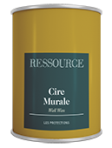 |  | CIRE MURALE (1 couche)

 |  |  | Ref. |  | Boitage

 |  |  | CIRINC010 |  | 1l
 |  |  | CIRINC025 |  | 2,5l

 | OUTILLAGE CONSEILLÉ
...
 |  |  | Ref. |  | Boitage | Prix HT

 |  |  | COLRES025 |  | 2,5l | 23.75 €
 |  |  | COLRES050 |  | 5l | 41.58 €
...
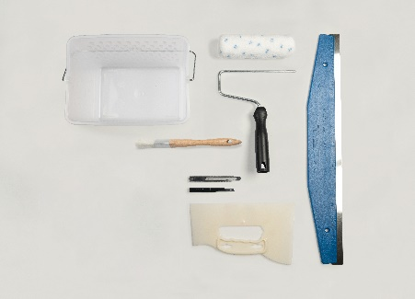
 |  |  | Le kit contient :
 |  |  | Ref. 4012407 Brosse à réchampir triangulaire spéciale aqueuse 23 mm
 |  |  | Ref. 4017413 Monture 180mm
 |  |  | Ref. 4017403 Manchon 180mm microfibre 10mm
 |  |  | Ref. 4018126 Règle à émarger 60cm
 |  |  | Ref. 4018125 Grande spatule à maroufler
 |  |  | Ref. 4018026 Seau rectangulaire 7L Ref. 4018122 Cutter métallique 9mm Ref. 4018123 Lot de 10 lames pour cutter 9mm

 | Kit Outillage Papier Peint
 | Ref. KITPP | 41.75 €
 | PAPIERS PEINTS

 | COLLECTION ANANBÔ

 |  |  |  |  |  | MAT NATUREL

 |  | Ref. motif | Format |  | LongxLarg (cm) | Ref.
...
 | Mini monture 120mm |  | Mini manchon 120mm microfibre 5mm |  |  | Mini manchon 120mm microfibre 10mm |  |  | Lot 2 mini manchons antigouttes 100mm microfibre 12mm
4012406 | Ref. 4012414 | 1.67 € | Ref. 4012402 |  | 2.25 € | Ref. 4012404 | 2.75 € |  | Ref. 4012406 | 2.00 €

 | Info Produit : Pour manchon 120mm. Compatible rallonge téléscopique. |  | Info Produit : Idéal pour les laques (saut Laque Mate). Aspect tendu soigné. |  |  | Info Produit : Toutes finitions. Aspect semi-tendu soigné. |  |  | Info Produit : Mat poudré/Mat Plafond/Sc spéciale chaux. Aspect pommelé.
 | BROSSERIE & OUTILLAGE |  |  |  |  |  | TARIFS HT SEPTEMBRE 2025

 | PROTECTIONS

 |  |  | 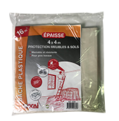 |  |  | 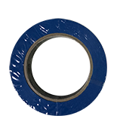

 | Bâche de protection pour meubles 4x5m |  | Bâche de protection pour sol 4x4m |  |  | Ruban masquage bleu 24mmx50m |  |  | Ruban masquage bleu 36mmx50m
4050004 | Ref. 4018118 | 3.17 € | Ref. 4018119 |  | 7.25 € | Ref. 4050003 | 6.50 € |  | Ref. 4050004 | 9.92 €
...
 |  |  | Ruban masquage violet 36mmx50m
 |  | 8.75 € | Ref. 4050014 |  | 12.58 €

 |  |  | Info Produit : Spécial bayadères. Accroche légère
...
 |  |  |  |  |  | 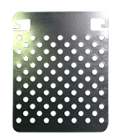 |  |  | 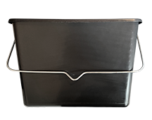

 | Rallonge télescopique en métal 2m |  | Grille métal 130mm |  |  | Grille métal 180mm |  |  | Seau rectangulaire 7L
4018026 | Ref. 4017028 | 9.83 € | Ref. 4018024 |  | 2.25 € | Ref. 4018027 | 3.75 € |  | Ref. 4018026 | 4.58 €

 | Info Produit : S'adapte aux montures 120mm et 180mm |  | Info Produit : S'adapte dans le seau rectangulaire 7L. Permet d'essorer les rouleaux.

 | 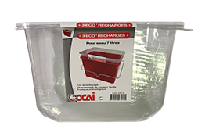

 | Lot de 3 éco recharges pour seau 7L |  | Petit bac pour peinture |  |  | Eco-recharge pour petit bac peinture
 | Ref. 4018121 | 10.83 € | Ref. 4012415 |  | 2.08 € | Ref. 4012416 | 1.17 €

 | Info Produit : S'adapte aux seaux rectangulaires 7L |  | Info Produit : Permet de verser la peinture. |  |  | Info Produit : S'adapte au petit bac pour peinture

 | BROSSERIE & OUTILLAGE |  |  |  |  |  | TARIFS HT SEPTEMBRE 2025

 | KITS OUTILLAGE

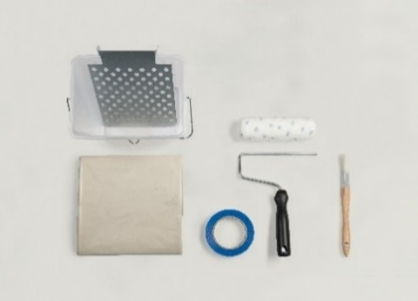
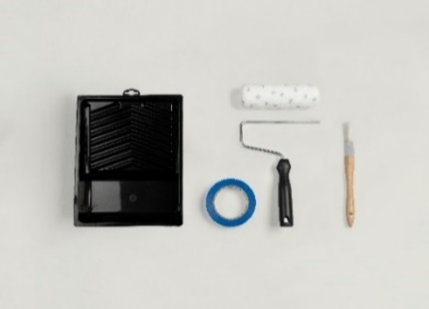

 | Kit Outillage Complet |  |  |  |  | Kit Outillage basique
 | Ref. KITC | 39.67 € |  |  |  | Ref. KITB | 26.17 €

 | Le kit contient : |  |  |  |  | Le kit contient :
 | Ref. 4012407 Brosse à réchampir triangulaire spéciale aqueuse 23 mm |  |  |  |  | Ref. 4012407 Brosse à réchampir triangulaire spéciale aqueuse 23 mm
 | Ref. 4017413 Monture 180mm |  |  |  |  | Ref. 4017413 Monture 180mm
 | Ref. 4017403 Manchon 180mm microfibre 10mm |  |  |  |  | Ref. 4017403 Manchon 180mm microfibre 10mm
 | Ref. 4018026 Seau rectangulaire 7L |  |  |  |  | Ref. 4017415 Petit bac pour peinture
 | Ref. 4018027 Grille métal 180mm |  |  |  |  | Ref. 4050004 Ruban de masquage bleu 36mmx50m
...
 |  |  | Lisseuse plastique Taille M |  |  | Platoir inox spécial chaux Taille S |  |  | Brosse spéciale chaux 100mm
 |  | 22.92 € | Ref. 4054001 |  | 13.75 € | Ref. 4054003 | 34.67 € |  | Ref. 4003042 | 22.08 €

 |  |  | Info Produit : Application Chaux Lissée / Cires |  |  | Info Produit : Avec bords arrondis permettant l'application Chaux Ferré / Cires |  |  | Info Produit : Application Chaux Brossée avec un effet fondu

 |  |  |  |  |  | 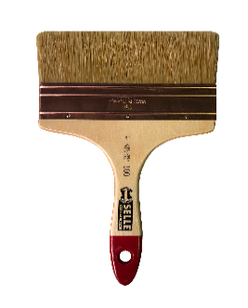

 |  |  | Spalter Peinture Métallisée 100mm |  |  | Spalter Peinture Métallisée 150mm
 |  | 5.58 € | Ref. 4017023 |  | 12.92 € | Ref. 4017022 | 21.08 €

 |  |  | Info Produit : Obtention d'un effet cordé sur la Peinture Métallisée |  |  | Info Produit : Obtention d'un effet cordé sur la Peinture Métallisée

 |  |  |  |  |  |  | TARIFS HT SEPTEMBRE 2025
...
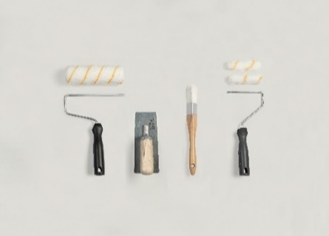

 |  |  |  |  |  | Kit Outillage Chaux Ferrée
 |  | 30.25 € |  |  |  | Ref. KITCF | 51.17 €

 |  |  |  |  |  | Le kit contient :
 |  |  |  |  |  | Ref. 4017413 Monture 180mm
 |  |  |  |  |  | Ref. 4017405 Manchon antigoutte 180mm microfibre 12mm
 |  |  |  |  |  | Ref. 4012414 Mini monture 120 mm
 |  |  |  |  |  | Ref. 4012406 2 mini manchons antigouttes 100mm microfibre 12mm
 |  |  |  |  |  | Ref. 4012407 Brosse à réchampir triangulaire spéciale aqueuse 23 mm
 |  |  |  |  |  | Ref. 4054003 Platoir inox spécial chaux Taille S

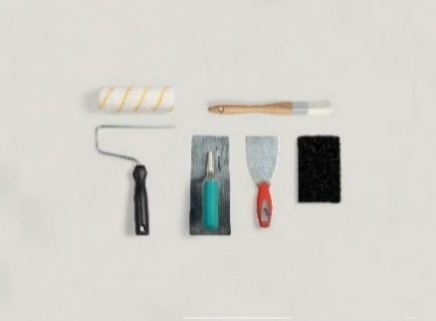

 |  |  |  |  |  | Kit Outillage Enduit Chaux Fine
 |  | 34.92 € |  |  |  | Ref. KITECF | 50.00 €

 | Le kit contient : |  |  |  |  | Le kit contient :
 | Ref. 4017413 Monture 180mm |  |  |  |  | Ref. 4012407 Brosse à réchampir triangulaire spéciale aqueuse 23 mm
 | Ref. 4017405 Manchon antigoutte 180mm microfibre 12mm |  |  |  |  | Ref. 4017413 Monture 180mm
 | Ref. 4012407 Brosse à réchampir triangulaire spéciale aqueuse 23 mm |  |  |  |  | Ref. 4017405 Manchon antigoutte 180mm microfibre 12mm
 | Ref. 4003042 Brosse en soie naturelle spéciale chaux 100mm |  |  |  |  | Ref. 4018049 Couteau à enduire inox 8cm
 |  |  |  |  |  | Ref. 4054002 Lisseuse inox spéciale enduits Taille M
 |  |  |  |  |  | Ref. 4015001 Grattoir spécial enduit

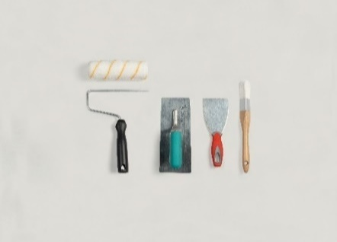

 | Kit Outillage Enduit Romain |  |  |  |  | Kit Outillage Enduit Structure
 | Ref. KITERO | 45.25 € |  |  |  | Ref. KITSTR

 | Le kit contient : |  |  |  |  | Le kit contient :
 | Ref. 4012407 Brosse à réchampir triangulaire spéciale aqueuse 23 mm |  |  |  |  | Ref. 4012407 Brosse à réchampir triangulaire spéciale aqueuse 23 mm
 | Ref. 4017413 Monture 180mm |  |  |  |  | Ref. 4017413 Monture 180mm
 | Ref. 4017405 Manchon antigoutte 180mm microfibre 12mm |  |  |  |  | Ref. 4017405 Manchon antigoutte 180mm microfibre 12mm
 | Ref. 4018049 Couteau à enduire inox 8cm |  |  |  |  | Ref. 4018049 Couteau à enduire inox 8cm
 | Ref. 4054002 Lisseuse inox spéciale enduits Taille M |  |  |  |  | Ref. 4054002 Lisseuse inox spéciale enduits Taille M
 |  |  |  |  |  | Ref. 4079001 Peigne à effets spécial Structure & Empreinte
...
 |  |  |  |  |  |  | TARIFS HT SEPTEMBRE 2025
...
 |  |  |  |  |  | 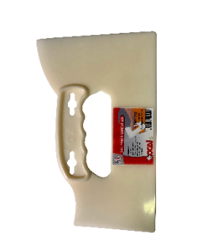

 | Cutter métallique 9mm |  | Lot de 10 lames pour cutter 9mm |  |  | Grande spatule à maroufler |  |  | Règle à émarger 60cm
4018126 | Ref. 4018122 | 4.33 € | Ref. 4018123 |  | 5.67 € | Ref. 4018125 | 3.25 € |  | Ref. 4018126 | 9.75 €

 | Info Produit : Découpe propre des papiers peints |  | Info Produit : Recharge pour cutter 9mm. |  |  | Info Produit : À utiliser uniquement pour casser les angles. Marouflez avec vos mains nues.
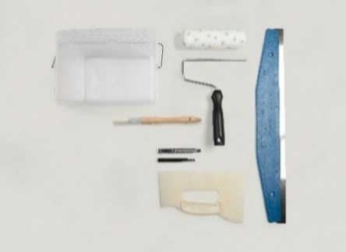

 | Kit Outillage Papier Peint
 | Ref. KITPP | 41.75 €

 | Le kit contient :
 | Ref. 4012407 Brosse à réchampir triangulaire spéciale aqueuse 23 mm
 | Ref. 4017413 Monture 180mm
 | Ref. 4017403 Manchon 180mm microfibre 10mm
 | Ref. 4018126 Règle à émarger 60cm
 | Ref. 4018125 Grande spatule à maroufler
 | Ref. 4018026 Seau rectangulaire 7L
 | Ref. 4018122 Cutter métallique 9mm
 | Ref. 4018123 Lot de 10 lames pour cutter 9mm

 | NUANCIERS & COFFRETS |  |  |  |  |  | TARIFS HT SEPTEMBRE 2025

 | NUANCIERS & COFFRETS

 | PEINTURE TONS PLEINS

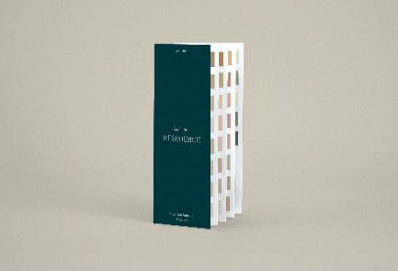
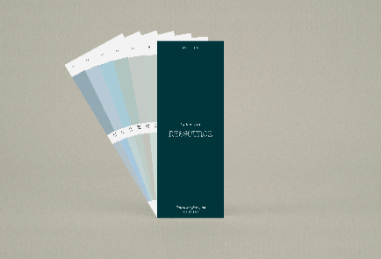
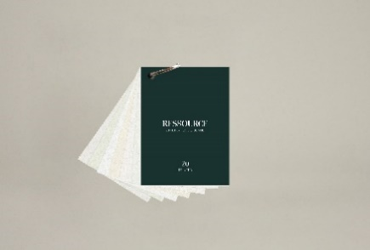

 | Nuancier accordéon Collection Ressource |  | Liasse Collection Ressource |  |  | Etui de protection |  |  | Liasse A7 20 Nuances de Blanc
LIAA7BLANCS | Ref. NUAACCRES | 16.58 € | Ref. LIARES |  | 41.58 € | Ref. POCNUA | 4.16 € |  | Ref. LIAA7BLANCS | 15.00 €

 | Liasse A7 HEJU |  | Liasse A7 Ananbô |  |  | Liasse A7 Maison Sarah Lavoine |  |  | Liasse A7 Antoinette Poisson
LIAA7AP | Ref. LIAA7HEJU | 13.33 € | Ref. LIAA7ANANBO |  | 13.33 € | Ref.LIAA7SARLAV | 24.17 € |  | Ref. LIAA7AP

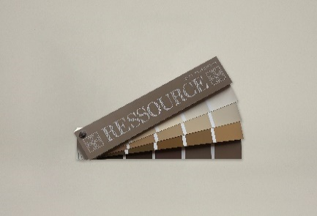
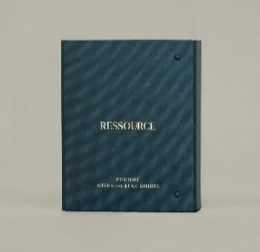

 |  |  | Nouveau
 | Nuancier Mur Extérieur |  | Coffret Collection Ressource
 | NUALONGMUREXT | 29.17 € | Ref. CLACOLRES |  | 249.17 €

 | PRODUITS A EFFETS

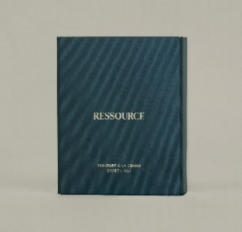
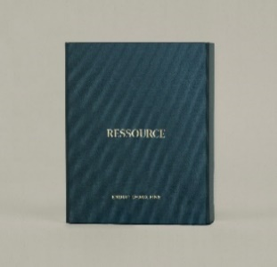

 | Nouveau |  | Nouveau |  |  | Nouveau |  |  | Nouveau
 | Coffret Peinture à la Chaux effet brossé |  | Coffret Peinture à la Chaux effet ferré |  |  | Coffret Peinture à la Chaux effet lissé |  |  | Coffret Enduit Chaux Fine
CLACOLECF | Ref. CLACOLCB | 57.50 € | Ref. CLACOLCF |  | 70.00 € | Ref. CLACOLCL | 57.50 € |  | Ref. CLACOLECF | 57.50 €

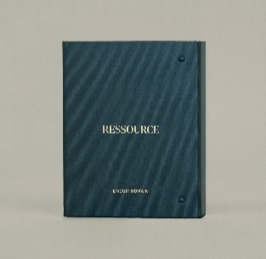
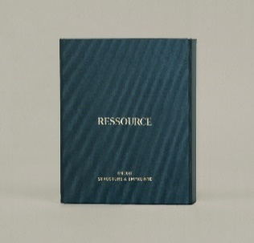

 | Nouveau |  | Nouveau
 | Coffret Enduit Romain |  | Coffret Structure & Empreinte |  |  | Nuancier accordéon Peinture à la Chaux |  |  | Nuancier accordéon Enduit Romain
NUAACCERO | Ref. CLACOLER | 90.83 € | Ref. CLACOLSTREMP |  | 55.83 € | Ref. NUAACCCHA | 4.17 € |  | Ref. NUAACCERO | 4.17 €
 | NUANCIERS & COFFRETS |  |  |  |  |  | TARIFS HT SEPTEMBRE 2025

 | PRODUITS A EFFETS

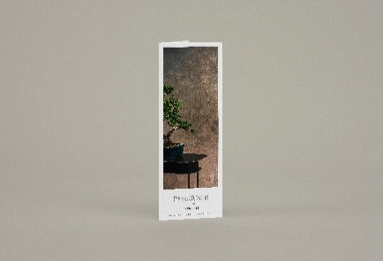
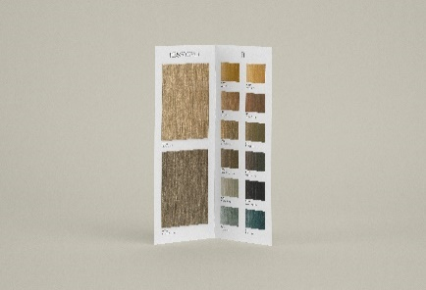
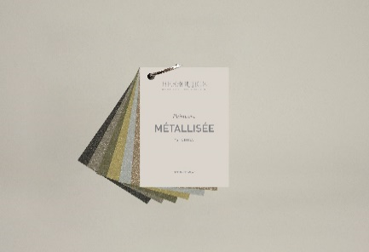

 | Nuancier accordéon Empreinte |  | Nuancier accordéon Peinture Métallisée |  |  | Liasse A7 Peinture Métallisée |  |  | Liasse A7 Peinture à la Chaux MSL
LIAA7CHAMSL | Ref. NUAACCEMP | 2.50 € | Ref . NUAACCPME |  | 2.50 € | Ref.LIAA7FINMET | 17.50 € |  | Ref.LIAA7CHAMSL | 24.17 €

 | PAPIER PEINT

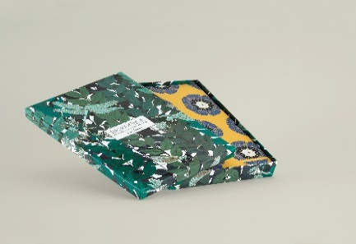

 | Collection Forestine |  | Coffret échantillons Forestine |  |  | Echantillon A4 Forestine (à l'unité)
 | Ref. PPRCOLFOR | 165.83 € | Ref . PPRBA4FOR |  | 49.17 € | Ref . PPRA4FOR | 2.50 €
 |  |  | Ref . PPRBA4FORL |  | 62.50 € | Ref . PPRA4FORL | 3.33 €

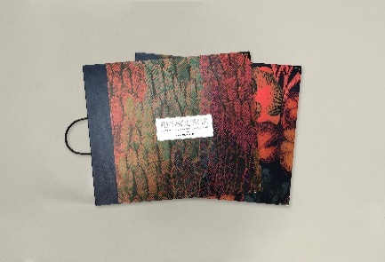
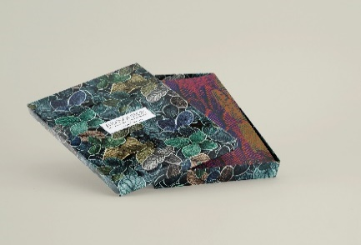

 | Collections Faune & Flore (2 classeurs) |  | Coffret échantillons Faune & Flore |  |  | Echantillon A4 Faune & Flore (à l'unité)
PPRA4FFL | Ref. PPRCOLFFL | 266.67 € | Ref . PPRBA4FFL |  | 57.50 € | Ref . PPRA4FFL | 2.50 €
PPRA4FFLL |  |  | Ref . PPRBA4FFLL |  | 65.83 € | Ref . PPRA4FFLL | 3.33 €

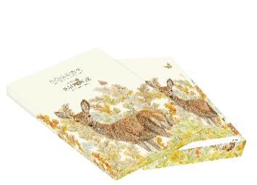

 | Collection Sauvage |  | Coffret échantillons Sauvage |  |  | Echantillon A4 Sauvage (à l'unité)
 | Ref.PPRCOLSAUV | 225.00 € | Ref . PPRBA4SAUV |  | 49.17 € | Ref . PPRA4SAU | 2.50 €
 |  |  | Ref . PPRBA4SAUVL |  | 62.50 € | Ref . PPRA4SAUL | 3.33 €

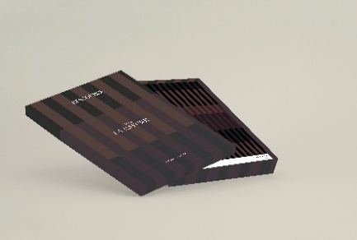
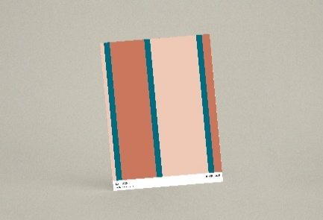

 | Collection La Rayure |  | Coffret échantillons La Rayure |  |  | Echantillon A4 La Rayure (à l'unité)
 | Ref. PPRCOLRAY | 199.17 € | Ref . PPRBA4RAY |  | 65.83 € | Ref . PPRA4RAY | 2.50 €
 |  |  | Ref . PPRBA4RAYL |  | 78.33 € | Ref . PPRA4RAYL | 3.33 €
 | NUANCIERS & COFFRETS |  |  |  |  |  | TARIFS HT SEPTEMBRE 2025

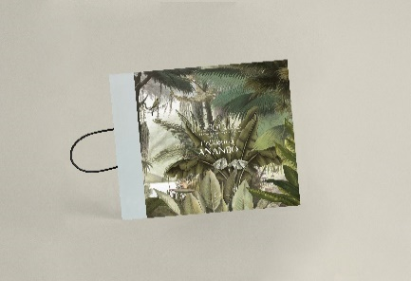
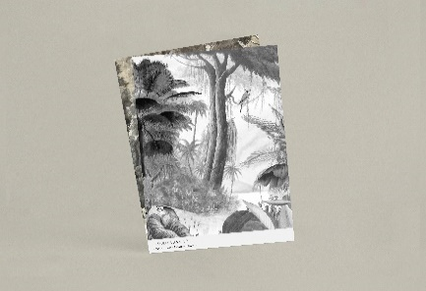
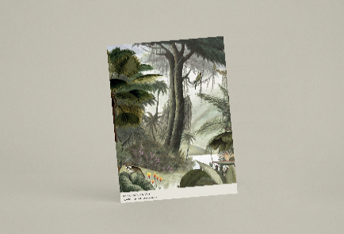

 | Collection Ananbô |  | Echantillons A4 Collection Ananbô |  |  | Echantillon A4 Ananbô (à l'unité)
 | Ref. COLLANANBO | 157.50 € | PPRCOLLA4ANANBO |  | 35.00 € | Ref . A4PPANANBO | 2.50 €
 |  |  | PPRCOLLA4ANANBOL |  | 6.67 € | Ref . PPRA4ANBL | 3.33 €

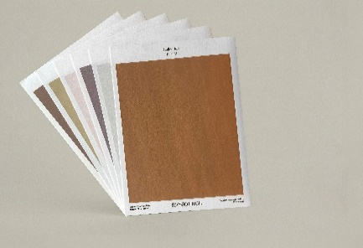
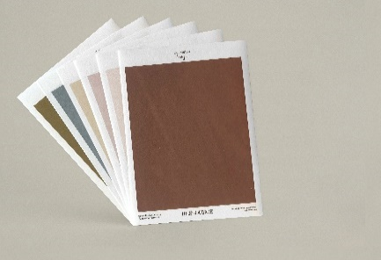

 | Book Heju |  | Echantillons Heju Désert Solaire |  |  | Echantillons Heju Rivage Lunaire
 | Ref.KITBOOKHEJUS | 34.17 € | Ref.PPR6A4HEJUDS |  | 15.00 € | Ref.PPR6A4HEJUDS | 15.00 €

 | Book Madi |  | Echantillons A4 Collection Madi |  |  | Echantillon A4 Madi (à l'unité)
 | Ref.KITBOOKMADI2 | 30.00 € | Ref.PPRCOLLA4MADI |  | 22.50 € | Ref.A4PPMADI | 2.50 €
 |  |  | Ref.PPRCOLLA4MADIL |  | 30.00 € | Ref.A4PPMADIL | 3.33 €

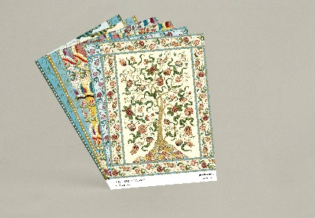
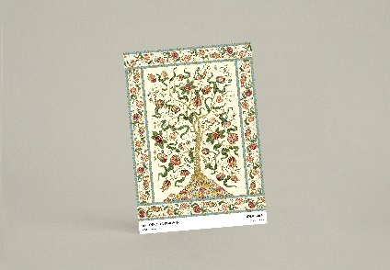

 | Book Antoinette Poisson |  | Echantillons A4 Collection Antoinette Poisson |  |  | Echantillon A4 Antoinette Poisson (à l'unité)
 | Ref.KITBOOKAP | 32.50 € | Ref.PPRCOLLA4AP |  | 15.00 € | Ref.A4PPAP | 2.50 €
 |  |  | Ref.PPRCOLLA4APL |  | 20.00 € | Ref.A4PPAPL | 3.33 €
 |  |  |  |  |  |  | TARIFS HT SEPTEMBRE 2025

 | PRODUITS NON RECONDUITS

 |  |  | IMPRESSION UNIVERSELLE |  |  |  |  |  | NON RECONDUIT
 |  |  | Fonds poreux et farinants (ex : enduits)
...

